Задание 2
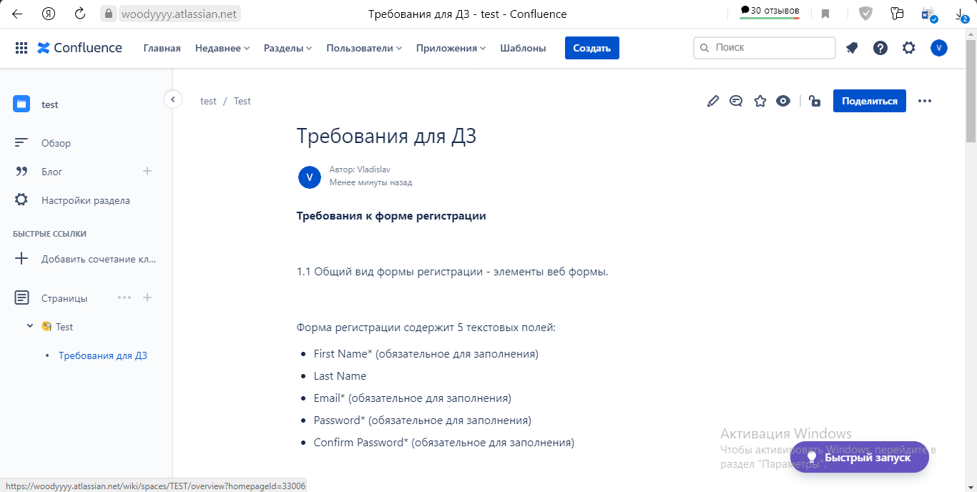
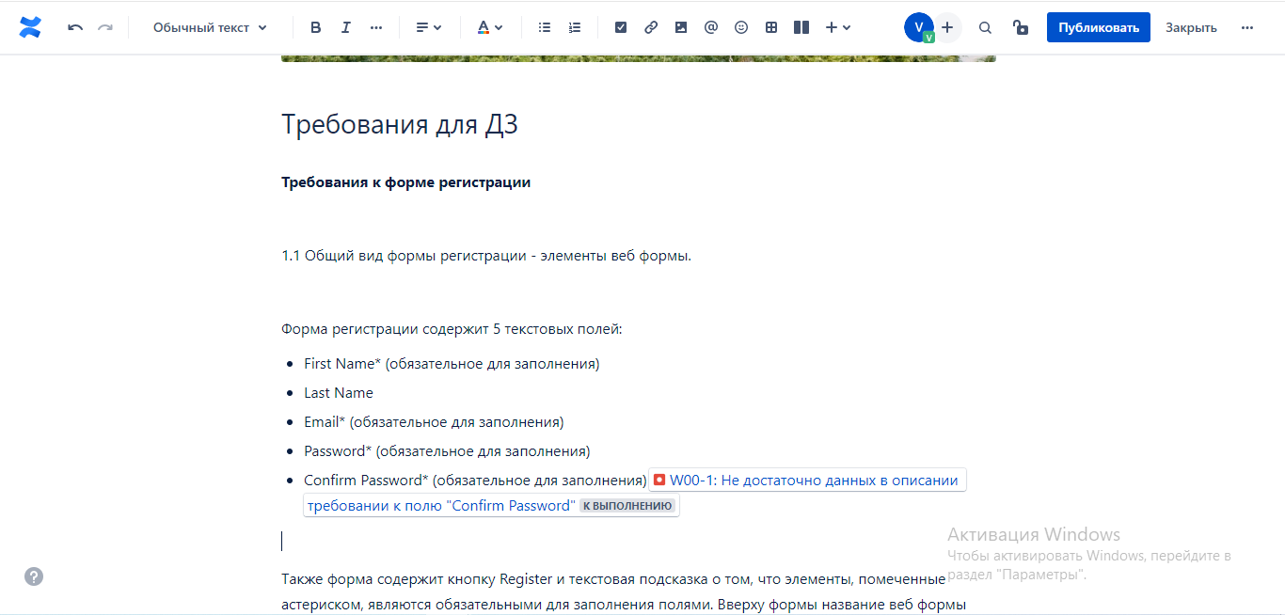
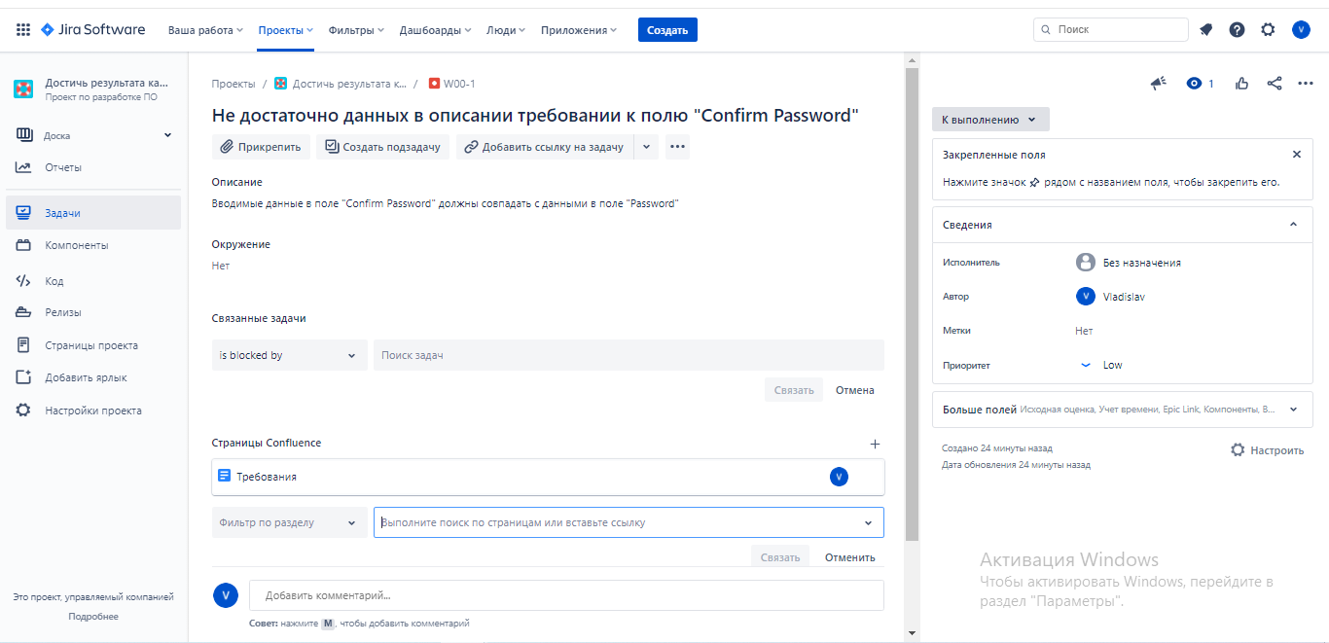
Задание 2 (необязательное): импортировать файл «Требования для ДЗ» в Конфлюенс (файл находится в материалах к уроку). Добавить к требованиям дефекты, обнаруженные при выполнении домашнего задания 2 на странице в Конфлюенс. Проверить наличие дефектов в Jira, приложить скриншот с дефектами.

